311 ESTADISTICA TRIMESTRAL
Hospital Dr. Marcelino Vélez Santana
Registro Atenciones Acceso a la Información
Según solicitudes
Consolidado Trimestral Octubre-diciembre 2022

Total Atenciones Mensuales de Respuesta 311
Julio-Agosto-Septiembre | Total de atenciones
0 | 0
0 | 0
0 | 0
TOTAL | 0

 | 0 | 0 | 0 | 0

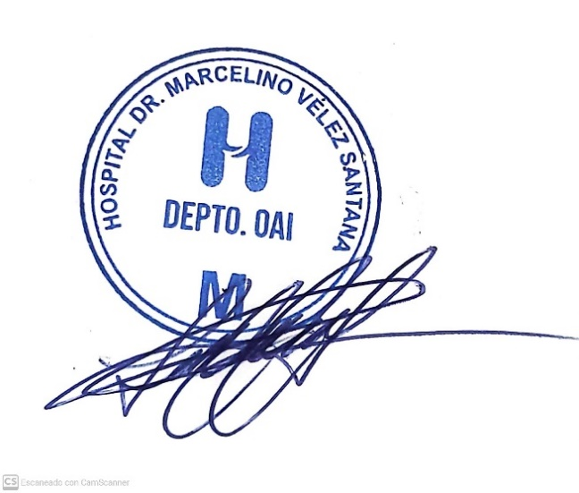
Lucy Cuevas
Responsable de Acceso a la Información

